Arkusz1
 |  | Losowe z przedziału <-2;2> |  |  | Standaryzowane dane |  | Aktualny wynik funkcji rastrigin |  |  | SIEĆ I |  | I konfiguracja |  |  |  | SIEĆ II |  | II konfiguracja |  |  |  | SIEĆ III |  | III konfiguracja |  |  |  | SIEĆ I |  | IV konfiguracja |  |  |  | SIEĆ I |  | V konfiguracja |  |  |  | SIEĆ II |  | VI konfiguracja |  |  |  | SIEĆ II |  | VII konfiguracja |  |  |  | SIEĆ III |  | VIII konfiguracja |  |  |  | SIEĆ III |  | IX konfiguracja
Num inputs | Nr zestawu uczącego | x1 | x2 |  | standardized x1 | standardized x2 | y(x1,x2) | różnice | normalized y = (y - średnia) / odchylenie | Learning rate: | 0.1 |  | Normalized Output | Error | Output | Learning rate: | 0.5 |  | Normalized Output | Error | Output | Learning rate: | 0.001 |  | Normalized Output | Error | Output | Learning rate: | 0.5 |  | Normalized Output | Error | Output | Learning rate: | 0.001 |  | Normalized Output | Error | Output | Learning rate: | 0.1 |  | Normalized Output | Error | Output | Learning rate: | 0.001 |  | Normalized Output | Error | Output | Learning rate: | 0.5 |  | Normalized Output | Error | Output | Learning rate: | 0.1 |  | Normalized Output | Error | Output
2 | 1 | -1.7036060495 | 1.3610020507 |  | 0.92590151236 | 0.15974948731 | 28.180640141 | 116.04269705 | 0.14815980343 | Monumentum | 0.7 |  | 0.0878 | -0.0604 | 23.792036787 | Monumentum | 0.5 |  | 0.0802 | -0.068 | 23.239460675 | Monumentum | 0.8 |  | 0.088 | -0.0601 | 23.806578264 | Monumentum | 0.5 |  | 0.1271 | -0.021 | 26.649436944 | Monumentum | 0.8 |  | 0.0884 | -0.0598 | 23.835661217 | Monumentum | 0.7 |  | 0.1035 | -0.0446 | 24.933542702 | Monumentum | 0.8 |  | 0.0792 | -0.0689 | 23.166753292 | Monumentum | 0.5 |  | 0.0982 | -0.05 | 24.548193572 | Monumentum | 0.7 |  | 0.0747 | -0.0735 | 22.839570068
Max x | 2 | 0.17469501771 | -1.5612372575 |  | 0.45632624557 | 0.89030931437 | 36.333402521 | 358.15842487 | 0.260290952 | Inputs | 2 |  | 0.2543 | -0.006 | 35.897816078 | Inputs | 2 |  | 0.2454 | -0.0149 | 35.250720368 | Inputs | 2 |  | 0.2399 | -0.0204 | 34.850829761 | Inputs | 2 |  | 0.2379 | -0.0224 | 34.705414995 | Inputs | 2 |  | 0.2549 | -0.0054 | 35.941440508 | Inputs | 2 |  | 0.2194 | -0.0409 | 33.360328407 | Inputs | 2 |  | 0.2465 | -0.0138 | 35.33069849 | Inputs | 2 |  | 0.1951 | -0.0652 | 31.593538997 | Inputs | 2 |  | 0.2631 | 0.0028 | 36.53764105
2 | 3 | -0.47742235787 | -0.95011645028 |  | 0.61935558947 | 0.73752911257 | 35.406041458 | 323.91766999 | 0.24753624921 | Hidden Layers | 1 |  | 0.2489 | 0.0014 | 35.505196209 | Hidden Layers | 3 |  | 0.2578 | 0.0103 | 36.152291919 | Hidden Layers | 8 |  | 0.247 | -0.0005 | 35.367052181 | Hidden Layers | 1 |  | 0.2477 | 0.0001 | 35.41794735 | Hidden Layers | 1 |  | 0.2495 | 0.002 | 35.548820639 | Hidden Layers | 3 |  | 0.2231 | -0.0245 | 33.629345725 | Hidden Layers | 3 |  | 0.241 | -0.0065 | 34.930807883 | Hidden Layers | 8 |  | 0.242 | -0.0055 | 35.003515266 | Hidden Layers | 8 |  | 0.2587 | 0.0112 | 36.217728564
 | 4 | -0.24057307866 | -1.2043789849 |  | 0.56014326966 | 0.80109474623 | 35.957924781 | 344.0875204 | 0.25512672076 | Number neurons | 5 |  | 0.2548 | -0.0003 | 35.93416977 | Number neurons in first hidden layer | 5 |  | 0.2582 | 0.0031 | 36.181374872 | Number neurons in 1 hidden layer | 5 |  | 0.2482 | -0.0069 | 35.454301041 | Number neurons | 5 |  | 0.2479 | -0.0072 | 35.432488826 | Number neurons | 5 |  | 0.2554 | 0.0003 | 35.9777942 | Number neurons in first hidden layer | 5 |  | 0.2248 | -0.0303 | 33.752948276 | Number neurons in first hidden layer | 5 |  | 0.2467 | -0.0084 | 35.345239967 | Number neurons in 1 hidden layer | 5 |  | 0.2301 | -0.025 | 34.138297407 | Number neurons in 1 hidden layer | 5 |  | 0.2641 | 0.009 | 36.610348433
Min x | 5 | -0.98269903172 | -1.9098410225 |  | 0.74567475793 | 0.97746025563 | 53.538590661 | 1305.3958403 | 0.49692700462 | Max error | 0.001 |  | 0.3972 | -0.0997 | 46.287701128 | Number neurons in second hidden layer | 3 |  | 0.4352 | -0.0617 | 49.050581686 | Number neurons in 2 hidden layer | 3 |  | 0.3488 | -0.1481 | 42.768663784 | Max error | 0.001 |  | 0.4031 | -0.0939 | 46.716674688 | Max error | 0.001 |  | 0.3978 | -0.0992 | 46.331325557 | Number neurons in second hidden layer | 3 |  | 0.3378 | -0.1591 | 41.96888257 | Number neurons in second hidden layer | 3 |  | 0.353 | -0.1439 | 43.074034793 | Number neurons in 2 hidden layer | 3 |  | 0.4531 | -0.0439 | 50.352043845 | Number neurons in 2 hidden layer | 3 |  | 0.3774 | -0.1196 | 44.848094942
-2 | 6 | -0.28036111719 | 1.8181371701 |  | 0.5700902793 | 0.045465707466 | 8.006464596 | 88.395045778 | -0.12931099357 |  |  |  | -0.158 | -0.0287 | 5.9205620138 | Number neurons in third hidden layer | 2 |  | -0.2094 | -0.08 | 2.183402521 | Number neurons in 3 hidden layer | 10 |  | -0.1409 | -0.0116 | 7.1638582654 |  |  |  | -0.1235 | 0.0058 | 8.4289667318 |  |  |  | -0.1574 | -0.0281 | 5.9641864437 | Number neurons in third hidden layer | 2 |  | -0.1498 | -0.0205 | 6.5167625555 | Number neurons in third hidden layer | 2 |  | -0.1369 | -0.0076 | 7.4546877979 | Number neurons in 3 hidden layer | 10 |  | -0.2384 | -0.1091 | 0.074888410192 | Number neurons in 3 hidden layer | 10 |  | -0.2029 | -0.0735 | 2.6560005113
 | 7 | -0.33353001955 | 1.4865789795 |  | 0.58338250489 | 0.12835525511 | 10.790669736 | 43.793408151 | -0.091017700364 |  |  |  | -0.1033 | -0.0123 | 9.897655871 | Max error | 0.001 |  | -0.166 | -0.075 | 5.3389029488 | Number neurons in 4 hidden layer | 3 |  | -0.0952 | -0.0041 | 10.486585674 |  |  |  | -0.0734 | 0.0176 | 12.071606627 |  |  |  | -0.1027 | -0.0117 | 9.9412803009 | Max error | 0.001 |  | -0.0958 | -0.0048 | 10.442961245 | Max error | 0.001 |  | -0.0849 | 0.0061 | 11.235471721 | Number neurons in 4 hidden layer | 3 |  | -0.1921 | -0.101 | 3.4412402491 | Number neurons in 4 hidden layer | 3 |  | -0.1501 | -0.059 | 6.4949503406
 | 8 | 0.67319917071 | 1.0616027662 |  | 0.33170020732 | 0.23459930845 | 4.2321781877 | 173.61093833 | -0.18122162831 |  |  |  | -0.1725 | 0.0087 | 4.8663049585 |  |  |  | -0.2281 | -0.0469 | 0.82377445643 | Number neurons in 5 hidden layer | 2 |  | -0.1534 | 0.0278 | 6.2550159762 |  |  |  | -0.1582 | -0.0231 | 5.9060205372 |  |  |  | -0.172 | 0.0092 | 4.90265865 |  |  |  | -0.1731 | -0.0081 | 4.8226805286 |  |  |  | -0.1446 | 0.0367 | 6.8948409478 | Number neurons in 5 hidden layer | 2 |  | -0.2468 | -0.0656 | -0.5358536081 | Number neurons in 5 hidden layer | 2 |  | -0.2136 | -0.0324 | 1.8780315118
 | 9 | 1.6427465909 | 0.44700504137 |  | 0.089313352265 | 0.38824873966 | 2.0009135459 | 237.38843706 | -0.21190990982 |  |  |  | -0.2089 | 0.0021 | 2.2197562125 |  |  |  | -0.2521 | -0.0402 | -0.92120273869 | Number neurons in 6 hidden layer | 12 |  | -0.183 | 0.0289 | 4.1028774356 |  |  |  | -0.2135 | -0.0016 | 1.8853022501 |  |  |  | -0.2093 | 0.0026 | 2.1906732593 |  |  |  | -0.2148 | -0.0029 | 1.7907826521 |  |  |  | -0.1764 | 0.0355 | 4.5827461642 | Number neurons in 6 hidden layer | 12 |  | -0.2585 | -0.0466 | -1.3865299907 | Number neurons in 6 hidden layer | 12 |  | -0.2413 | -0.0294 | -0.13596300088
 | 10 | -1.4695685422 | 1.124468785 |  | 0.86739213556 | 0.21888280374 | 26.875059321 | 89.618991519 | 0.13020315634 |  |  |  | 0.092 | -0.0382 | 24.097407796 |  |  |  | 0.0785 | -0.0517 | 23.115858124 | Number neurons in 7 hidden layer | 6 |  | 0.0956 | -0.0346 | 24.359154376 |  |  |  | 0.126 | -0.0042 | 26.569458823 |  |  |  | 0.0926 | -0.0376 | 24.141032226 |  |  |  | 0.1038 | -0.0264 | 24.955354917 |  |  |  | 0.0873 | -0.0429 | 23.755683096 | Number neurons in 7 hidden layer | 6 |  | 0.088 | -0.0422 | 23.806578264 | Number neurons in 7 hidden layer | 6 |  | 0.0804 | -0.0498 | 23.254002152
 | 11 | 0.42112838632 | 1.1807039738 |  | 0.39471790342 | 0.20482400656 | 5.5530873906 | 140.54674291 | -0.16305415829 |  |  |  | -0.157 | 0.0061 | 5.993269397 |  |  |  | -0.216 | -0.0529 | 1.7035337923 | Number neurons in 8 hidden layer | 3 |  | -0.1408 | 0.0223 | 7.1711290037 |  |  |  | -0.1386 | 0.0245 | 7.3310852466 |  |  |  | -0.1564 | 0.0066 | 6.0368938268 |  |  |  | -0.156 | 0.0071 | 6.0659767801 |  |  |  | -0.131 | 0.0321 | 7.8836613583 | Number neurons in 8 hidden layer | 3 |  | -0.2374 | -0.0743 | 0.14759579332 | Number neurons in 8 hidden layer | 3 |  | -0.2005 | -0.0374 | 2.8304982308
 | 12 | 0.83443111405 | 1.9282662101 |  | 0.29139222149 | 0.017933447477 | -3.2124873803 | 425.21804956 | -0.28361378227 |  |  |  | -0.3134 | -0.0298 | -5.3781653245 |  |  |  | -0.3014 | -0.0178 | -4.505676727 | Max error | 0.001 |  | -0.2435 | 0.0401 | -0.29591924377 |  |  |  | -0.2877 | -0.0041 | -3.5095855781 |  |  |  | -0.3129 | -0.0293 | -5.341811633 |  |  |  | -0.3076 | -0.024 | -4.9564625024 |  |  |  | -0.278 | 0.0056 | -2.8043239618 | Max error | 0.001 |  | -0.3217 | -0.0381 | -5.9816366045 | Max error | 0.001 |  | -0.3121 | -0.0285 | -5.2836457265
 | 13 | 0.92745183094 | 1.4910653035 |  | 0.26813704226 | 0.12723367414 | -1.1017287061 | 342.62221956 | -0.25458291108 |  |  |  | -0.2657 | -0.0111 | -1.9100231493 |  |  |  | -0.2811 | -0.0265 | -3.0297168495 |  |  |  | -0.2171 | 0.0374 | 1.6235556709 |  |  |  | -0.2468 | 0.0078 | -0.5358536081 |  |  |  | -0.2652 | -0.0107 | -1.8736694577 |  |  |  | -0.2638 | -0.0092 | -1.7718791213 |  |  |  | -0.2333 | 0.0213 | 0.44569606415 |  |  |  | -0.2986 | -0.044 | -4.3020960542 |  |  |  | -0.2832 | -0.0286 | -3.182402354
 | 14 | -0.79482388036 | 0.18789664726 |  | 0.69870597009 | 0.45302583818 | 26.736322482 | 87.011470824 | 0.12829500296 |  |  |  | 0.1389 | 0.0106 | 27.507384065 |  |  |  | 0.1211 | -0.0072 | 26.213192645 |  |  |  | 0.1488 | 0.0205 | 28.227187158 |  |  |  | 0.1534 | 0.0251 | 28.56164112 |  |  |  | 0.1395 | 0.0112 | 27.551008495 |  |  |  | 0.1357 | 0.0074 | 27.274720439 |  |  |  | 0.1416 | 0.0133 | 27.703694 |  | 44 |  | 0.1095 | -0.0188 | 25.369787001 |  |  |  | 0.1384 | 0.0101 | 27.471030374
 | 15 | -1.0237296313 | -0.71029928396 |  | 0.75593240784 | 0.67757482099 | 38.892836584 | 461.58408553 | 0.29549279744 |  |  |  | 0.2763 | -0.0192 | 37.497378507 |  |  |  | 0.3081 | 0.0126 | 39.809473291 |  |  |  | 0.2734 | -0.0221 | 37.286527096 |  |  |  | 0.2854 | -0.0101 | 38.159015694 |  |  |  | 0.2769 | -0.0186 | 37.541002937 |  |  |  | 0.2512 | -0.0443 | 35.672423191 |  |  |  | 0.2599 | -0.0356 | 36.304977424 |  |  |  | 0.3258 | 0.0303 | 41.096393972 |  |  |  | 0.2849 | -0.0106 | 38.122662002
 | 16 | 1.808823789 | -0.50087327935 |  | 0.04779405275 | 0.62521831984 | 10.443212445 | 48.512842332 | -0.095796545047 |  |  |  | -0.0927 | 0.0031 | 10.668354132 |  |  |  | -0.1698 | -0.074 | 5.0626148929 |  |  |  | -0.0954 | 0.0004 | 10.472044198 |  |  |  | -0.1158 | -0.02 | 8.9888135819 |  |  |  | -0.0922 | 0.0036 | 10.704707824 |  |  |  | -0.1054 | -0.0096 | 9.7449703665 |  |  |  | -0.0623 | 0.0335 | 12.878658579 |  |  |  | -0.1839 | -0.0881 | 4.0374407908 |  |  |  | -0.1347 | -0.0389 | 7.6146440408
 | 17 | -0.71409395044 | 1.6069365363 |  | 0.67852348761 | 0.098265865913 | 14.163749343 | 10.527294221 | -0.044625168254 |  |  |  | -0.0715 | -0.0268 | 12.209750655 |  |  |  | -0.1307 | -0.0861 | 7.9054735733 |  |  |  | -0.0669 | -0.0223 | 12.544204617 |  |  |  | -0.0365 | 0.0081 | 14.754509064 |  |  |  | -0.0709 | -0.0262 | 12.253375084 |  |  |  | -0.0601 | -0.0155 | 13.038614822 |  |  |  | -0.0582 | -0.0136 | 13.17675885 |  |  |  | -0.1555 | -0.1108 | 6.1023304717 |  |  |  | -0.1167 | -0.0721 | 8.9233769371
 | 18 | 0.72031166149 | 0.80330188195 |  | 0.31992208463 | 0.29917452951 | 5.9280073689 | 131.79777438 | -0.15789759836 |  |  |  | -0.1411 | 0.0167 | 7.1493167887 |  |  |  | -0.2068 | -0.0489 | 2.3724417171 |  |  |  | -0.1289 | 0.029 | 8.0363468629 |  |  |  | -0.1316 | 0.0263 | 7.8400369285 |  |  |  | -0.1406 | 0.0173 | 7.1856704803 |  |  |  | -0.1433 | 0.0146 | 6.9893605458 |  |  |  | -0.1135 | 0.0444 | 9.1560405631 |  |  |  | -0.2248 | -0.0669 | 1.0637088208 |  |  |  | -0.1853 | -0.0274 | 3.9356504544
 | 19 | 0.40706826624 | 0.05096341254 |  | 0.39823293344 | 0.48725914686 | 15.587985055 | 3.3136504338 | -0.025036570084 |  |  |  | 0.0099 | 0.0349 | 18.128131641 |  |  |  | -0.0663 | -0.0413 | 12.587829047 |  |  |  | 0.0111 | 0.0362 | 18.215380501 |  |  |  | 0.0092 | 0.0342 | 18.077236473 |  |  |  | 0.0105 | 0.0355 | 18.171756071 |  |  |  | 0.0039 | 0.0289 | 17.691887343 |  |  |  | 0.0317 | 0.0567 | 19.713152594 |  |  |  | -0.0966 | -0.0716 | 10.384795338 |  |  |  | -0.0205 | 0.0046 | 15.917827194
 | 20 | 1.2089763335 | 1.920740187 |  | 0.19775591664 | 0.019814953253 | -6.1462985637 | 554.82045839 | -0.3239647213 |  |  |  | -0.3569 | -0.0329 | -8.5409364907 |  |  |  | -0.3181 | 0.0059 | -5.7198900253 |  |  |  | -0.2658 | 0.0582 | -1.9172938876 |  |  |  | -0.335 | -0.011 | -6.9486448002 |  |  |  | -0.3565 | -0.0325 | -8.5118535374 |  |  |  | -0.3488 | -0.0248 | -7.9520066873 |  |  |  | -0.3173 | 0.0067 | -5.6617241188 |  |  |  | -0.3342 | -0.0102 | -6.8904788937 |  |  |  | -0.3335 | -0.0096 | -6.8395837255
 |  |  |  |  |  |  |  |  |  |  |  |  | Total error: | 0.001048932900540278 |  |  |  |  | Total error: | 0.002415956600247598 |  |  |  |  | Total error: | 0.0019702458727681193 |  |  |  |  | Total error: | 7.28156867570213E-4 |  |  |  |  | Total error: | 0.0010335836209464896 |  |  |  |  | Total error: | 0.0018226496558503336 |  |  |  |  | Total error: | 0.0019893090377585305 |  |  |  |  | Total error: | 0.003981139031447607 |  |  |  |  | Total error: | 0.0022008390749566507
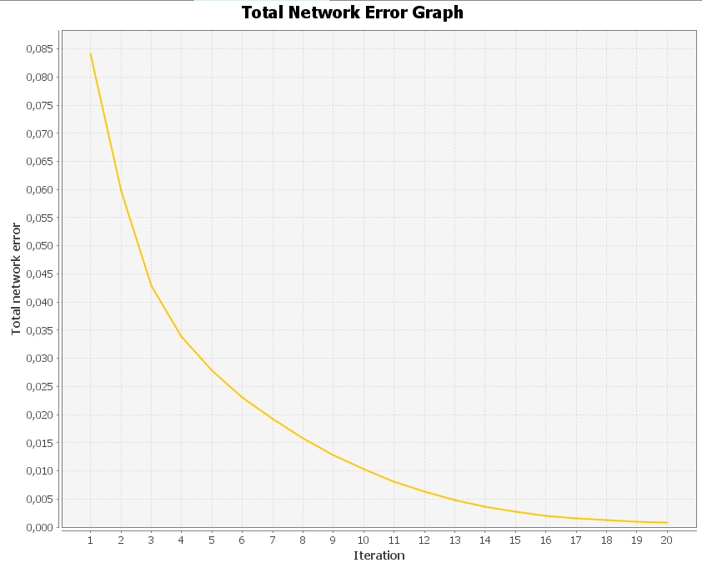
 |  |  |  |  |  |  | Średnia: | 17.408328548

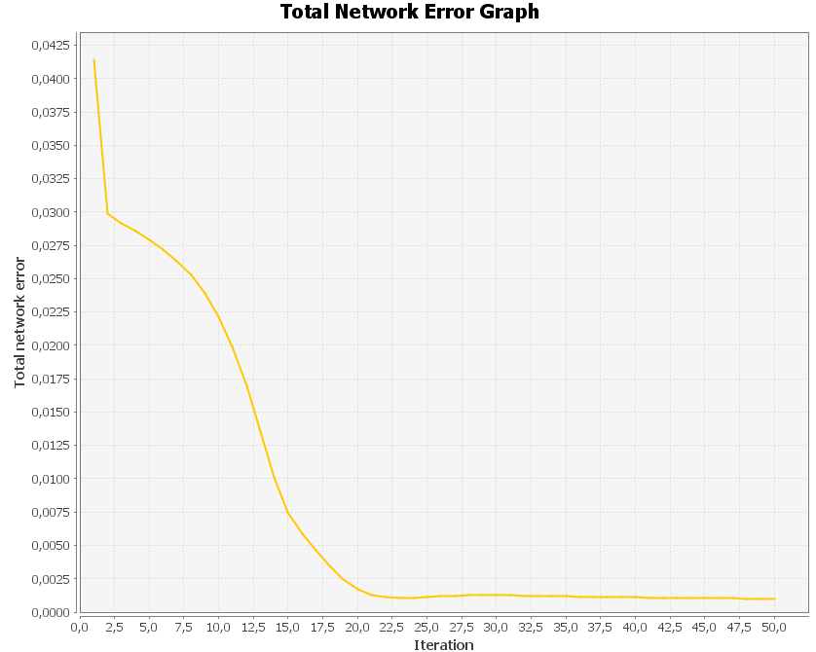
 |  |  |  |  |  |  | Odchylenie | 72.70738313
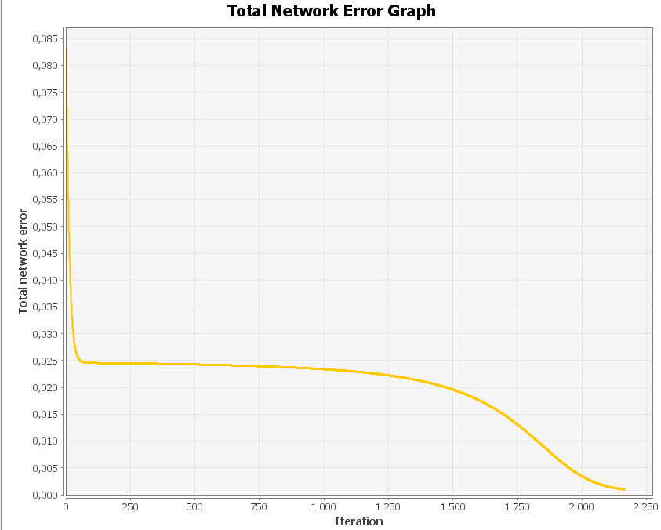
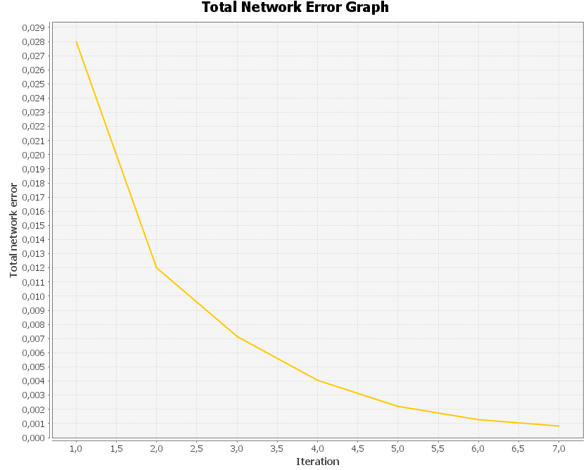
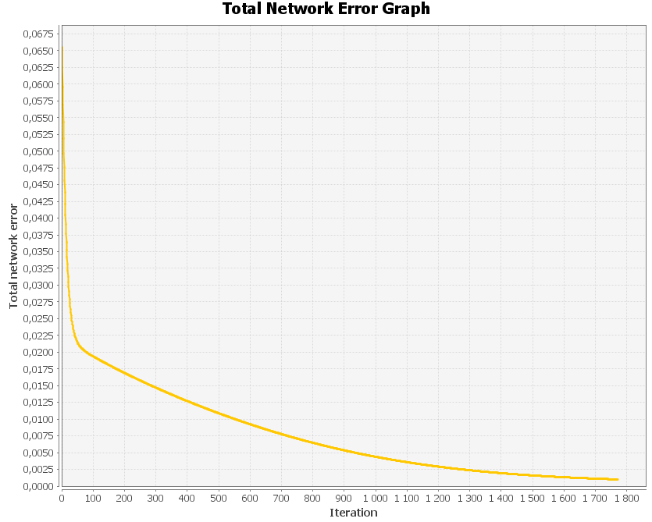
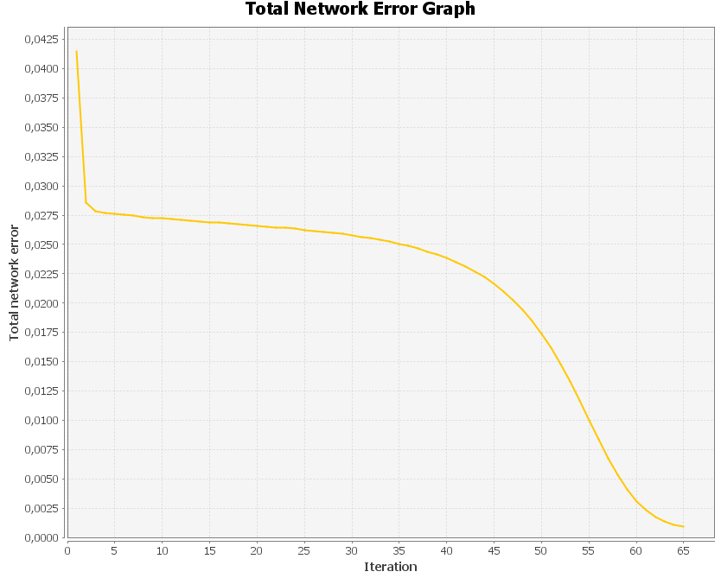
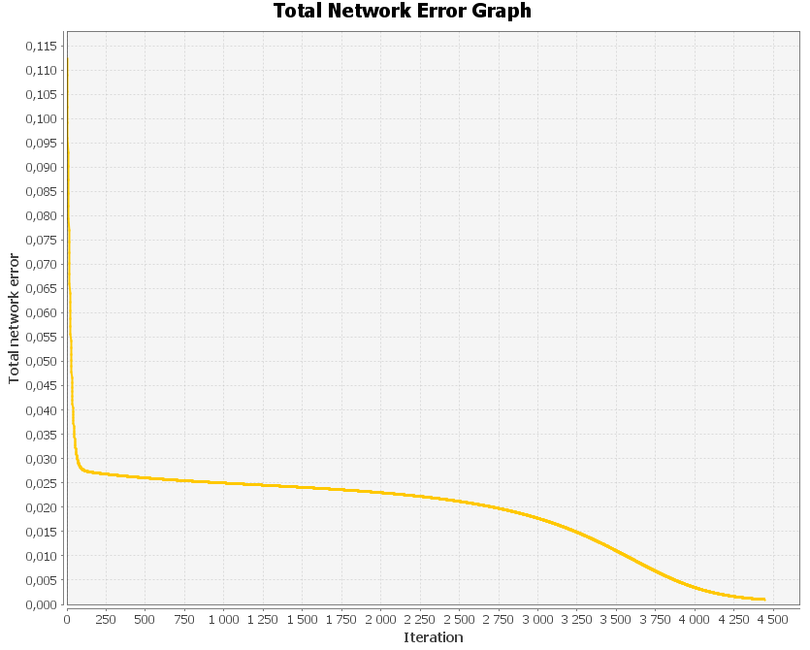
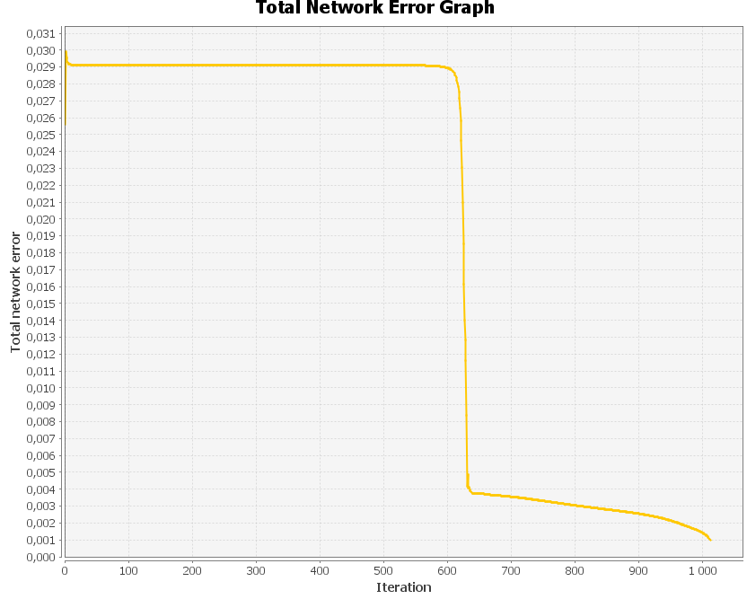
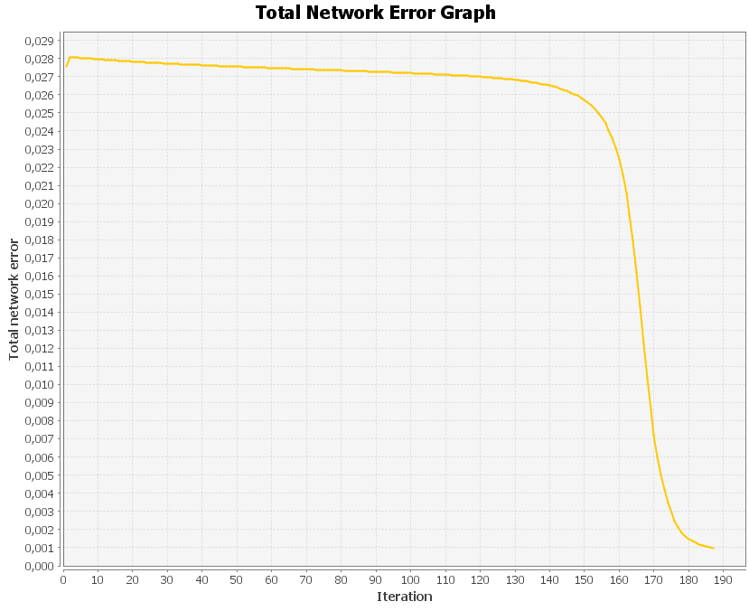
 |  | LEARNING_RATE | Monumentum | EPOCHS | ERROR
 | SIEĆ I
 | Ilość warstw - 3 | 0.001 | 0.8 | 1800 | 0.0010335836209464896
 | Ilość neuronów ukrytych - 5 | 0.1 | 0.7 | 20 | 0.001048932900540278
 |  | 0.5 | 0.5 | 7 | 7.28156867570213E-4

 |  | LEARNING_RATE | Monumentum | EPOCHS | ERROR
 | SIEĆ II
 | Ilość warstw - 5 | 0.001 | 0.8 | 4500 | 0.0019893090377585305
 | Ilość neuronów ukrytych - 10 | 0.1 | 0.7 | 65 | 0.0018226496558503336
 |  | 0.5 | 0.5 | 50 | 0.002415956600247598

 |  | LEARNING_RATE | Monumentum | EPOCHS | ERROR
 | SIEĆ III
 | Ilość warstw - 10 | 0.001 | 0.8 | 2250 | 0.0019702458727681193
 | Ilość neuronów ukrytych - 44 | 0.1 | 0.7 | 190 | 0.0022008390749566507
 |  | 0.5 | 0.5 | 1000 | 0.003981139031447607

Zależność ilości epok od współczynnika uczenia

Konfiguracja IV
Konfiguracja V
Konfiguracja I
Konfiguracja II
Konfiguracja VI

Konfiguracja III
Konfiguracja VII
Konfiguracja VIII
Konfiguracja IX

Zależność ilości epok od monumenum

Zależność ilości epok od współczynnika uczenia
Zależność ilości epok od monumenum

